CheckList
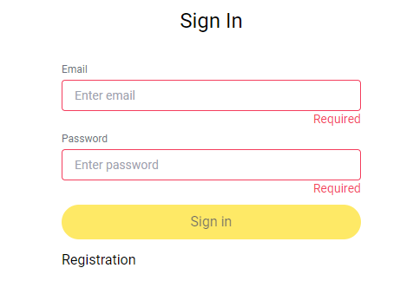
# | Описание | Ожидаемый результат | Passed/Failed
1. Проверка пользовательского интерфейса

2024-01-01 | Название страницы | Andersen Sign In | Passed
2024-02-01 | Поле 'Email' | Название: Email | Passed
2024-03-01 | Поле 'Password' | Название: Password | Passed
2024-04-01 | Кнопка Sign in | Название: Sign in | Passed
2024-05-01 | Кнопка Registration | Название: Registration | Passed
2. Поля «Email» и «Password».
2023-01-02 | Проверить, что форма авторизации отображается корректно | Все элементы формы видны и доступны для взаимодействия | Passed
2023-02-02 | Не заполнять поля "Email" и "Password" и нажать "Sign in". | Под полями отображаются сообщения об обязательности заполнения (например, "Required"). | Passed
2023-03-02 | В поле "Email" оставить пустым, а в "Password" ввести валидный пароль. Нажать "Sign in". | Под полем "Email" отображается сообщение о необходимости заполнения.
2023-04-02 | В поле "Password" оставить пустым, а в "Email" ввести валидный адрес (например, test@example.com). Нажать "Sign in". | Под полем "Password" отображается сообщение о необходимости заполнения.
2023-05-02 | Ввести корректный Email (например, test@example.com) и валидный пароль. Нажать "Sign in". | Успешная авторизация (если указанные данные существуют в базе).
2023-06-02 | Ввести некорректный Email (например, test.com или test@com) и валидный пароль. Нажать "Sign in". | Появляется сообщение о некорректном формате Email.
2023-07-02 | В поле "Password" ввести пароль минимально допустимой длины (например, 8 символов). В поле "Email" ввести корректный Email. Нажать "Sign in". | Успешная авторизация (если указанные данные существуют в базе).
2023-08-02 | В поле "Password" ввести пароль длиной менее минимально допустимой (например, 5 символов). Нажать "Sign in". | Появляется сообщение о недопустимой длине пароля.
2023-09-02 | В поле "Password" ввести пароль максимально допустимой длины (например, 128 символов). Нажать "Sign in". | Появляется сообщение о недопустимой длине пароля.
2023-10-02 | Ввести Email с пробелами в начале и конце (например, " test@example.com "). Нажать "Sign in". | Появляется сообщение о неккоректном формате адреса
2023-11-02 | Ввести валидный Email и пароль, которых нет в базе. Нажать "Sign in". | Появляется сообщение о том, что пользователь с такими данными не найден.
2023-12-02 | В поле "Email" ввести строку SQL-инъекции, а в поле "Password" ввести любой текст. Нажать "Sign in". | Запрос отклоняется, данные не проходят проверку.
2.13 | Проверка доступности элементов с клавиатуры (перемещаться по полям и кнопке "Sign in" с помощью клавиши Tab). | Фокус корректно перемещается между элементами, кнопка "Sign in" активируется с клавиши Enter.
2.14 | Ввести некорректный Email и пароль. Нажать "Sign in". | Появляется общее сообщение: "Неправильный Email или пароль".
2.15 | Нажать на ссылку "Registration". | Пользователь переходит на страницу регистрации.
2.16 | Нажать кнопку "Sign in" без ввода данных в форму. | Появляется сообщение о необходимости заполнить поля.

